Signaturfigur S4
Figur S4. Statlige bevilgninger til forskning og utviklingsarbeid, etter departement1. 2025.
1 Departementsforkortelser som er brukt i figuren: Arbeids- og inkluderingsdepartementet (AID), Barne- og familiedepartementet (BFD), Digitaliserings- og forvaltningsdepartementet (DFD), Energidepartementet (ED), Finansdepartementet (FIN), Forsvarsdepartementet (FD), Helse- og omsorgsdepartementet (HOD), Justis- og beredskapsdepartementet (JD), Klima- og miljødepartementet (KLD), Kommunal- og distriktsdepartementet (KDD), Kultur- og likestillingsdepartementet (KUD), Kunnskapsdepartementet (KD), Landbruks- og matdepartementet (LMD), Nærings- og fiskeridepartementet (NFD), Samferdselsdepartementet (SD), Utenriksdepartementet (UD).
Kilde: SSB, Statsbudsjettanalysen

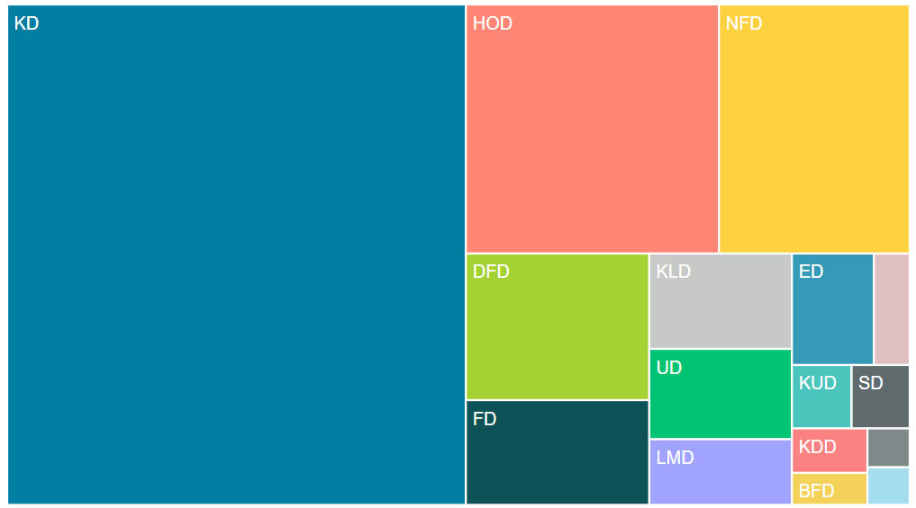
Departement | Kroner
KD | kr 24,732,000,000
HOD | kr 6,792,000,000
NFD | kr 5,120,000,000
DFD | kr 2,898,000,000
FD | kr 2,070,000,000
KLD | kr 1,465,000,000
UD | kr 1,389,000,000
LMD | kr 1,008,000,000
ED | kr 985,000,000
AID | kr 430,000,000
KUD | kr 408,000,000
SD | kr 397,000,000
KDD | kr 361,900,000
BFD | kr 260,000,000
JD | kr 177,000,000
FIN | kr 171,000,000

F4.1a
Figur 4.1a Anslåtte bevilgninger til FoU over vedtatt statsbudsjett. Løpende og faste 2015-priser1 i milliarder kroner (venstre akse) og årlig realvekst i prosent (høyre akse). 2005–2025.
1 For perioden 2005–2024 er indeks for næringen Forskning og utviklingsarbeid lagt til grunn. Indeksen er foreløpig for 2022–2024. For 2025 er de generelle anslagene for lønns- og prisvekst i Revidert nasjonalbudsjett 2025 (Meld. St. 2 (2024–2025)) lagt til grunn.
Kilde: SSB, Statsbudsjettanalysen

År | Løpende priser | Faste 2015-priser | Årlig realvekst
2005 | 14.3 | 21.9 | 1.9
 | 16.4 | 23.6 | 7.7
 | 18.1 | 24.2 | 2.6
 | 19.4 | 24.8 | 2.3
 | 21.2 | 25.9 | 4.6
2010 | 23.0 | 27.1 | 4.4
 | 23.6 | 26.6 | -1.8
 | 24.5 | 26.6 | 0.1
 | 26.4 | 27.8 | 4.3
 | 28.3 | 29.1 | 4.7
2015 | 30.8 | 30.8 | 5.9
 | 33.0 | 32.3 | 4.9
 | 35.8 | 34.4 | 6.7
 | 36.6 | 34.2 | -0.8
 | 38.2 | 34.6 | 1.4
2020 | 39.2 | 35.0 | 1.0
 | 40.8 | 35.7 | 2.1
 | 42.4 | 34.3 | -3.8
 | 44.0 | 33.4 | -2.1
 | 48.3 | 35.3 | 5.1
2025 | 48.7 | 34.2 | -3.0

F4.1b
Figur 4.1b Anslåtte bevilgninger til FoU over vedtatt statsbudsjett som andel av bruttonasjonalprodukt (BNP) og som andel av totale bevilgninger1 over statsbudsjettet. 2005–2025.
1 Totale bevilgninger i saldert budsjett, unntatt overføringer til Statens pensjonsfond utland, Folketrygden og Utlån, gjeldsavdrag mv.
Kilde: SSB, Statsbudsjettanalysen

År | Andel av BNP | Andel av totalt statsbudsjett
2005 | 0.72 | 3.40
 | 0.74 | 3.71
 | 0.77 | 3.86
 | 0.74 | 3.77
 | 0.87 | 3.71
2010 | 0.88 | 3.84
 | 0.84 | 3.72
 | 0.82 | 3.73
 | 0.85 | 3.79
 | 0.90 | 3.87
2015 | 0.98 | 3.93
 | 1.06 | 4.03
 | 1.08 | 4.26
 | 1.02 | 4.27
 | 1.06 | 4.24
2020 | 1.13 | 4.15
 | 0.94 | 4.04
 | 0.74 | 4.13
 | 0.86 | 3.78
 | 0.93 | 3.89
2025 | 0.90 | 3.60

F4.1c
Figur 4.1c Anslåtte bevilgninger til FoU over vedtatt statsbudsjett etter ulike bevilgningskategorier. 2013–2025. Faste 2015-priser.
Kilde: SSB, Statsbudsjettanalysen og NIFU

Bevilgningskategori | 2013 | 2014 | 2015 | 2016 | 2017 | 2018 | 2019 | 2020 | 2021 | 2022 | 2023 | 2024 | 2025
Forskningsbevilgninger gjennom Forskningsrådet | 7.2 | 7.6 | 7.9 | 8.4 | 8.5 | 9.0 | 8.9 | 8.5 | 8.4 | 8.1 | 7.8 | 7.9 | 7.6
Andre "rene" forskningsbevilgninger | 1.3 | 1.5 | 1.5 | 1.4 | 1.4 | 1.4 | 1.4 | 1.4 | 1.5 | 1.4 | 1.3 | 1.2 | 1.2
Bevilgninger til institusjoner der FoU er en kjerneaktivitet | 9.9 | 10.4 | 10.9 | 11.2 | 12.3 | 12.5 | 13.1 | 13.4 | 13.9 | 13.1 | 12.8 | 12.9 | 12.7
Bevilgninger til investeringer | 0.3 | 0.8 | 0.9 | 1.1 | 1.9 | 0.9 | 0.8 | 0.9 | 0.9 | 0.8 | 1.0 | 1.7 | 2.0
Bundne forskningsbevilgninger | 2.6 | 2.2 | 2.8 | 3.0 | 3.1 | 3.0 | 2.9 | 3.0 | 3.2 | 3.4 | 3.5 | 4.4 | 3.3
Bevilgninger til institusjoner der FoU utgjør en mindre del av virksomheten | 3.2 | 3.2 | 3.4 | 3.5 | 3.6 | 3.6 | 3.7 | 3.8 | 3.9 | 3.7 | 3.7 | 3.7 | 3.9
Sammensatte poster med lav FoU-andel | 3.4 | 3.4 | 3.5 | 3.6 | 3.7 | 3.8 | 3.9 | 4.0 | 4.0 | 3.8 | 3.6 | 3.5 | 3.6

F4.1d
Figur 4.1d Anslåtte bevilgninger til FoU over vedtatt statsbudsjett etter bevilgende departement1. Milliarder kroner (venstre akse) og som prosent av departementets totale bevilgninger (høyre akse). 2025.
1 Departementsforkortelser som er brukt i figuren: Arbeids- og inkluderingsdepartementet (AID), Barne- og familiedepartementet (BFD), Digitaliserings- og forvaltningsdepartementet (DFD), Energidepartementet (ED), Finansdepartementet (FIN), Forsvarsdepartementet (FD), Helse- og omsorgsdepartementet (HOD), Justis- og beredskapsdepartementet (JD), Klima- og miljødepartementet (KLD), Kommunal- og distriktsdepartementet (KDD), Kultur- og likestillingsdepartementet (KUD), Kunnskapsdepartementet (KD), Landbruks- og matdepartementet (LMD), Nærings- og fiskeridepartementet (NFD), Samferdselsdepartementet (SD), Utenriksdepartementet (UD).
Kilde: SSB, Statsbudsjettanalysen

Departement | Milliarder kroner | Prosent av departementets totale bevilgninger
KD | 24.7 | 30.1 %
HOD | 6.8 | 2.7 %
NFD | 5.1 | 22.2 %
DFD | 2.9 | 17.8 %
FD | 2.1 | 1.7 %
KLD | 1.5 | 5.2 %
UD | 1.4 | 2.4 %
LMD | 1.0 | 3.0 %
ED | 1.0 | 7.1 %
AID | 0.4 | 0.6 %
KUD | 0.4 | 1.6 %
SD | 0.4 | 0.4 %
KDD | 0.4 | 0.1 %
BFD | 0.3 | 0.5 %
JD | 0.2 | 0.3 %
FIN | 0.2 | 0.2 %

F4.2a
Figur 4.2a Anslåtte bevilgninger til grunnfinansiering av FoU for universiteter og høgskoler, helseforetak og forskningsinstitutter. 2025.
Kilde: SSB/NIFU, statsbudsjettanalysen

Type institusjon/finansiering | Mill. kr
Institutter underlagt retningslinjer for statlig grunnbevilgning | 1,422
Retur-EU | 600
Øvrige institutter med FoU | 2,200
Universiteter og høgskoler | 15,775
Helseforetak, øremerket tilskudd | 973
Helseforetak, del av rammebevilgningen | 4,270

F4.2b
Figur 4.2b Relativ utvikling i grunnbevilgninger til universiteter og høgskoler1, forskningsinstitutter underlagt retningslinjer for statlig grunnbevilgning2 og forskningstilskudd til regionale helseforetak3. Faste 2015-priser iht. saldert budsjett (blå bok). (2015=100).
1 Realveksten for universiteter og høgskoler viser utviklingen i den samlede rammebevilgningen.
2 Realveksten for instituttsektoren viser bare utviklingen i grunnbevilgninger til forskningsinstitutter underlagt retningslinjer for statlig grunnbevilgning.
3 Realveksten for helseforetakene viser bare utviklingen i det øremerkede tilskuddet til forskning.
Kilde: SSB/NIFU, statsbudsjettanalysen

Sektor | 2015 | 2016 | 2017 | 2018 | 2019 | 2020 | 2021 | 2022 | 2023 | 2024 | 2025
Helseforetak (øremerket) | 100 | 98 | 101 | 100 | 101 | 102 | 107 | 105 | 102 | 106 | 106
Instituttsektor (retningslinjer) | 100 | 102 | 100 | 96 | 100 | 99 | 107 | 102 | 99 | 96 | 100
UoH-sektor (total rammebevilgning) | 100 | 103 | 106 | 108 | 109 | 111 | 115 | 108 | 105 | 107 | 105
Totalt | 100 | 103 | 106 | 107 | 108 | 110 | 114 | 108 | 105 | 106 | 105

F4.3a
Figur 4.3a Tildelinger fra Forskningsrådet etter sektor. 2015–20241. Med og uten grunnbevilgning. Løpende og faste 2015-priser2. Tildelinger i kroner og andeler i prosent.
1 Forskningsrådets overgang fra netto- til bruttobudsjettering i 2024 medfører at 2024-tall ikke er sammenlignbare med tidligere år. Se faktaboks «Viktig informasjon om 2024-tallene».
2 Prisindeksene for FoU for 2022, 2023 og 2024 er foreløpige.
Kilde: Forskningsrådet

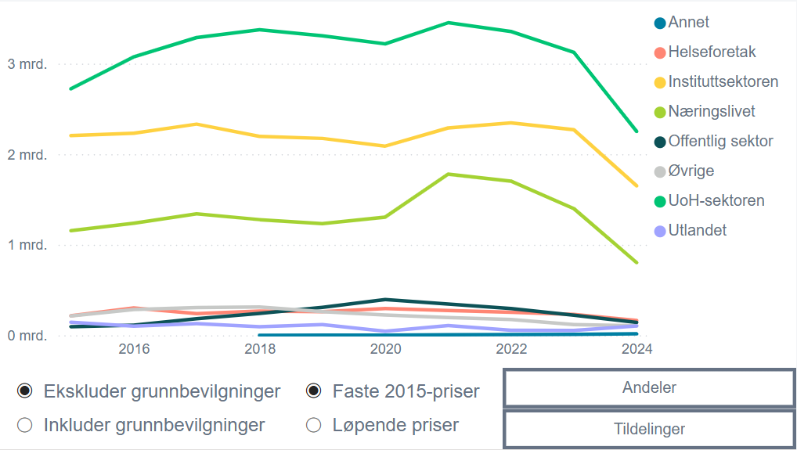
År | Sektor | Løpende priser | Faste priser | Grunnbevilgninger
2015 | Helseforetak | 216,364,790 | 216,364,790 | Inkludert
2015 | Instituttsektoren | 3,352,042,754 | 3,352,042,754 | Inkludert
2015 | Næringslivet | 1,154,856,047 | 1,154,856,047 | Inkludert
2015 | Offentlig sektor | 95,023,154 | 95,023,154 | Inkludert
2015 | Øvrige | 214,420,599 | 214,420,599 | Inkludert
2015 | UoH-sektoren | 2,745,705,809 | 2,745,705,809 | Inkludert
2015 | Utlandet | 145,207,261 | 145,207,261 | Inkludert
2016 | Helseforetak | 308,060,575 | 301,429,134 | Inkludert
2016 | Instituttsektoren | 3,446,662,075 | 3,372,467,783 | Inkludert
2016 | Næringslivet | 1,265,272,195 | 1,238,035,416 | Inkludert
2016 | Offentlig sektor | 115,329,105 | 112,846,482 | Inkludert
2016 | Øvrige | 292,038,897 | 285,752,345 | Inkludert
2016 | UoH-sektoren | 3,166,312,243 | 3,098,152,879 | Inkludert
2016 | Utlandet | 103,904,099 | 101,667,416 | Inkludert
2017 | Helseforetak | 249,131,946 | 239,319,833 | Inkludert
2017 | Instituttsektoren | 3,730,479,749 | 3,583,554,034 | Inkludert
2017 | Næringslivet | 1,397,045,306 | 1,342,022,388 | Inkludert
2017 | Offentlig sektor | 189,993,561 | 182,510,625 | Inkludert
2017 | Øvrige | 319,923,574 | 307,323,318 | Inkludert
2017 | UoH-sektoren | 3,446,442,654 | 3,310,703,798 | Inkludert
2017 | Utlandet | 133,762,518 | 128,494,253 | Inkludert
2018 | Annet | 445,000 | 414,725 | Inkludert
2018 | Helseforetak | 286,988,063 | 267,463,246 | Inkludert
2018 | Instituttsektoren | 3,788,933,540 | 3,531,158,938 | Inkludert
2018 | Næringslivet | 1,371,030,044 | 1,277,754,002 | Inkludert
2018 | Offentlig sektor | 259,752,264 | 242,080,395 | Inkludert
2018 | Øvrige | 335,062,251 | 312,266,776 | Inkludert
2018 | UoH-sektoren | 3,644,932,009 | 3,396,954,342 | Inkludert
2018 | Utlandet | 101,523,461 | 94,616,460 | Inkludert
2019 | Annet | 1,189,470 | 1,077,418 | Inkludert
2019 | Helseforetak | 288,543,142 | 261,361,542 | Inkludert
2019 | Instituttsektoren | 4,074,173,817 | 3,690,374,835 | Inkludert
2019 | Næringslivet | 1,362,504,557 | 1,234,152,679 | Inkludert
2019 | Offentlig sektor | 340,768,815 | 308,667,405 | Inkludert
2019 | Øvrige | 288,560,474 | 261,377,241 | Inkludert
2019 | UoH-sektoren | 3,675,838,071 | 3,329,563,470 | Inkludert
2019 | Utlandet | 130,408,875 | 118,123,981 | Inkludert
2020 | Annet | 1,169,011 | 1,042,829 | Inkludert
2020 | Helseforetak | 330,545,390 | 294,866,538 | Inkludert
2020 | Instituttsektoren | 4,357,672,241 | 3,887,307,976 | Inkludert
2020 | Næringslivet | 1,463,049,412 | 1,305,128,824 | Inkludert
2020 | Offentlig sektor | 443,610,626 | 395,727,588 | Inkludert
2020 | Øvrige | 251,264,954 | 224,143,580 | Inkludert
2020 | UoH-sektoren | 3,616,980,314 | 3,226,565,847 | Inkludert
2020 | Utlandet | 51,511,022 | 45,950,957 | Inkludert
2021 | Annet | 6,329,226 | 5,537,381 | Inkludert
2021 | Helseforetak | 313,312,556 | 274,114,222 | Inkludert
2021 | Instituttsektoren | 4,555,007,735 | 3,985,133,626 | Inkludert
2021 | Næringslivet | 2,034,107,713 | 1,779,621,796 | Inkludert
2021 | Offentlig sektor | 394,214,325 | 344,894,423 | Inkludert
2021 | Øvrige | 224,745,783 | 196,627,981 | Inkludert
2021 | UoH-sektoren | 3,971,383,941 | 3,474,526,633 | Inkludert
2021 | Utlandet | 122,226,239 | 106,934,593 | Inkludert
2022 | Annet | 9,640,967 | 7,800,135 | Inkludert
2022 | Helseforetak | 315,930,270 | 255,607,015 | Inkludert
2022 | Instituttsektoren | 4,370,741,471 | 3,536,198,601 | Inkludert
2022 | Næringslivet | 2,105,336,931 | 1,703,347,032 | Inkludert
2022 | Offentlig sektor | 366,362,008 | 296,409,392 | Inkludert
2022 | Øvrige | 215,913,237 | 174,687,085 | Inkludert
2022 | UoH-sektoren | 4,167,358,577 | 3,371,649,334 | Inkludert
2022 | Utlandet | 68,220,361 | 55,194,467 | Inkludert
2023 | Annet | 13,495,205 | 10,309,553 | Inkludert
2023 | Helseforetak | 303,647,443 | 231,969,017 | Inkludert
2023 | Instituttsektoren | 4,688,162,647 | 3,581,484,070 | Inkludert
2023 | Næringslivet | 1,832,424,655 | 1,399,866,047 | Inkludert
2023 | Offentlig sektor | 290,996,496 | 222,304,427 | Inkludert
2023 | Øvrige | 156,096,209 | 119,248,441 | Inkludert
2023 | UoH-sektoren | 4,090,705,734 | 3,125,061,676 | Inkludert
2023 | Utlandet | 70,607,848 | 53,940,296 | Inkludert
2024 | Annet | 22,398,484 | 16,349,258 | Inkludert
2024 | Helseforetak | 225,511,266 | 164,606,763 | Inkludert
2024 | Instituttsektoren | 4,195,633,956 | 3,062,506,538 | Inkludert
2024 | Næringslivet | 1,099,474,172 | 802,535,892 | Inkludert
2024 | Offentlig sektor | 195,291,154 | 142,548,288 | Inkludert
2024 | Øvrige | 144,010,789 | 105,117,364 | Inkludert
2024 | UoH-sektoren | 3,083,892,274 | 2,251,016,258 | Inkludert
2024 | Utlandet | 142,156,108 | 103,763,583 | Inkludert
2015 | Helseforetak | 216,364,790 | 216,364,790 | Ekskludert
2015 | Instituttsektoren | 2,205,069,685 | 2,205,069,685 | Ekskludert
2015 | Næringslivet | 1,154,856,047 | 1,154,856,047 | Ekskludert
2015 | Offentlig sektor | 95,023,154 | 95,023,154 | Ekskludert
2015 | Øvrige | 214,420,599 | 214,420,599 | Ekskludert
2015 | UoH-sektoren | 2,721,317,726 | 2,721,317,726 | Ekskludert
2015 | Utlandet | 145,207,261 | 145,207,261 | Ekskludert
2016 | Helseforetak | 308,060,575 | 301,429,134 | Ekskludert
2016 | Instituttsektoren | 2,280,284,214 | 2,231,197,861 | Ekskludert
2016 | Næringslivet | 1,265,272,195 | 1,238,035,416 | Ekskludert
2016 | Offentlig sektor | 115,329,105 | 112,846,482 | Ekskludert
2016 | Øvrige | 292,038,897 | 285,752,345 | Ekskludert
2016 | UoH-sektoren | 3,142,803,243 | 3,075,149,944 | Ekskludert
2016 | Utlandet | 103,904,099 | 101,667,416 | Ekskludert
2017 | Helseforetak | 249,131,946 | 239,319,833 | Ekskludert
2017 | Instituttsektoren | 2,427,679,953 | 2,332,065,277 | Ekskludert
2017 | Næringslivet | 1,397,045,306 | 1,342,022,388 | Ekskludert
2017 | Offentlig sektor | 189,993,561 | 182,510,625 | Ekskludert
2017 | Øvrige | 319,923,574 | 307,323,318 | Ekskludert
2017 | UoH-sektoren | 3,422,899,654 | 3,288,088,044 | Ekskludert
2017 | Utlandet | 133,762,518 | 128,494,253 | Ekskludert
2018 | Annet | 445,000 | 414,725 | Ekskludert
2018 | Helseforetak | 286,988,063 | 267,463,246 | Ekskludert
2018 | Instituttsektoren | 2,357,678,417 | 2,197,277,183 | Ekskludert
2018 | Næringslivet | 1,371,030,044 | 1,277,754,002 | Ekskludert
2018 | Offentlig sektor | 259,752,264 | 242,080,395 | Ekskludert
2018 | Øvrige | 335,062,251 | 312,266,776 | Ekskludert
2018 | UoH-sektoren | 3,620,830,009 | 3,374,492,087 | Ekskludert
2018 | Utlandet | 101,523,461 | 94,616,460 | Ekskludert
2019 | Annet | 1,189,470 | 1,077,418 | Ekskludert
2019 | Helseforetak | 288,543,142 | 261,361,542 | Ekskludert
2019 | Instituttsektoren | 2,400,507,934 | 2,174,373,129 | Ekskludert
2019 | Næringslivet | 1,362,504,557 | 1,234,152,679 | Ekskludert
2019 | Offentlig sektor | 340,768,815 | 308,667,405 | Ekskludert
2019 | Øvrige | 288,560,474 | 261,377,241 | Ekskludert
2019 | UoH-sektoren | 3,651,690,071 | 3,307,690,281 | Ekskludert
...

F4.3b
Figur 4.3b Tildelinger fra Forskningsrådet etter fagområde. 2015–2024.1 Løpende og faste 2015-priser.2 Tildelinger i kroner og andeler i prosent.
1 Forskningsrådets overgang fra netto- til bruttobudsjettering i 2024 medfører at 2024-tall ikke er sammenlignbare med tidligere år. Se faktaboks «Viktig informasjon om 2024-tallene».
2 Prisindeksene for FoU for 2022, 2023 og 2024 er foreløpige.
Kilde: Forskningsrådet

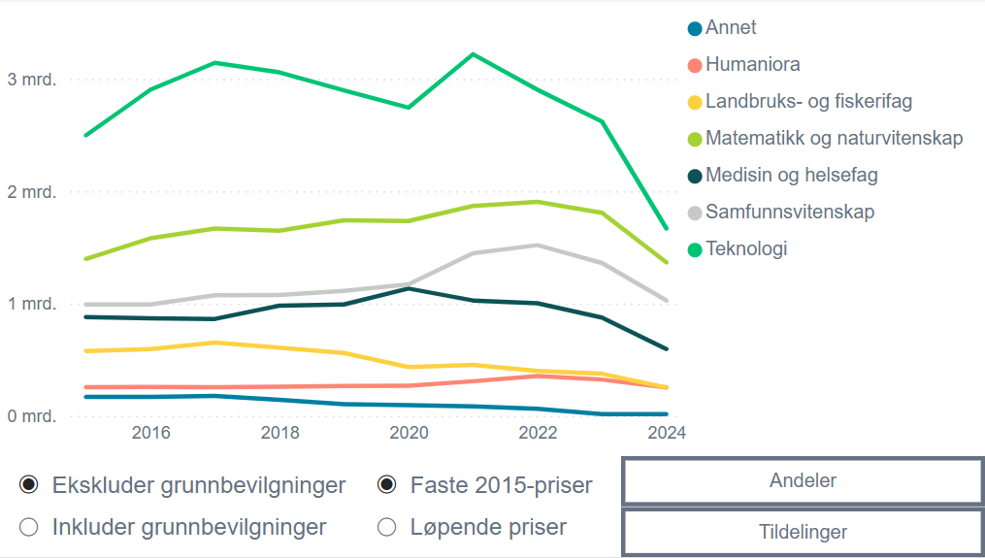
År | Fagområde | Løpende priser | Faste priser | Grunnbevilgninger
2015 | Annet | 167,725,091 | 167,725,091 | Inkludert
2015 | Humaniora | 254,575,962 | 254,575,962 | Inkludert
2015 | Landbruks- og fiskerifag | 846,811,748 | 846,811,748 | Inkludert
2015 | Matematikk og naturvitenskap | 1,602,566,710 | 1,602,566,710 | Inkludert
2015 | Medisin og helsefag | 882,795,048 | 882,795,048 | Inkludert
2015 | Samfunnsvitenskap | 1,243,811,875 | 1,243,811,875 | Inkludert
2015 | Teknologi | 2,938,991,639 | 2,938,991,639 | Inkludert
2016 | Annet | 171,862,051 | 168,162,476 | Inkludert
2016 | Humaniora | 261,689,751 | 256,056,508 | Inkludert
2016 | Landbruks- og fiskerifag | 896,033,194 | 876,744,808 | Inkludert
2016 | Matematikk og naturvitenskap | 1,853,569,153 | 1,813,668,447 | Inkludert
2016 | Medisin og helsefag | 887,715,040 | 868,605,714 | Inkludert
2016 | Samfunnsvitenskap | 1,265,985,855 | 1,238,733,713 | Inkludert
2016 | Teknologi | 3,375,591,651 | 3,302,927,251 | Inkludert
2017 | Annet | 183,261,747 | 176,043,945 | Inkludert
2017 | Humaniora | 265,506,463 | 255,049,436 | Inkludert
2017 | Landbruks- og fiskerifag | 978,342,271 | 939,810,058 | Inkludert
2017 | Matematikk og naturvitenskap | 2,013,918,316 | 1,934,599,727 | Inkludert
2017 | Medisin og helsefag | 904,970,567 | 869,328,115 | Inkludert
2017 | Samfunnsvitenskap | 1,381,625,690 | 1,327,210,077 | Inkludert
2017 | Teknologi | 3,752,402,349 | 3,604,613,207 | Inkludert
2018 | Annet | 152,224,994 | 141,868,587 | Inkludert
2018 | Humaniora | 277,402,823 | 258,530,124 | Inkludert
2018 | Landbruks- og fiskerifag | 953,323,474 | 888,465,493 | Inkludert
2018 | Matematikk og naturvitenskap | 2,050,167,606 | 1,910,687,424 | Inkludert
2018 | Medisin og helsefag | 1,065,106,397 | 992,643,427 | Inkludert
2018 | Samfunnsvitenskap | 1,451,280,613 | 1,352,544,840 | Inkludert
2018 | Teknologi | 3,846,756,237 | 3,585,047,752 | Inkludert
2019 | Annet | 114,703,699 | 103,898,278 | Inkludert
2019 | Humaniora | 293,954,410 | 266,263,053 | Inkludert
2019 | Landbruks- og fiskerifag | 961,753,507 | 871,153,539 | Inkludert
...

F4.3c
Figur 4.3c Tildelinger fra Forskningsrådet etter fagområde og sektor, samlet for 2015–2024.
Kilde: Forskningsrådet

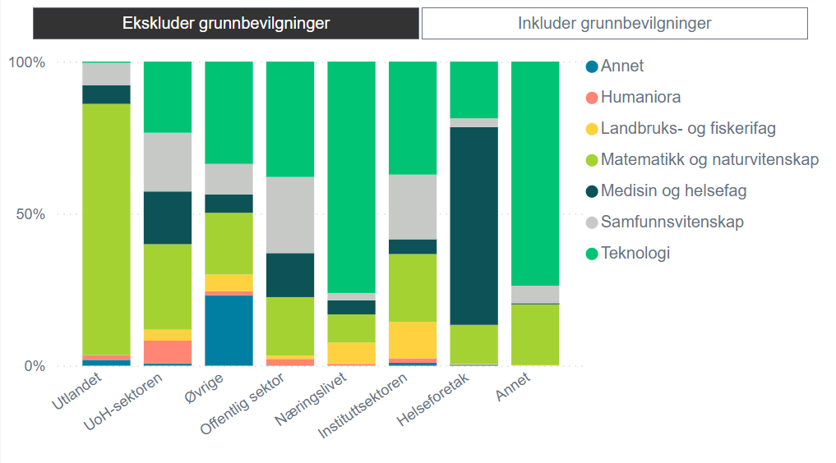
FoU-sektor | Fagområde | Tildelinger | Grunnbevilgninger
Utlandet | Annet | 20,473,043 | Inkludert
Utlandet | Humaniora | 17,040,178 | Inkludert
Utlandet | Matematikk og naturvitenskap | 883,196,335 | Inkludert
Utlandet | Medisin og helsefag | 65,522,977 | Inkludert
Utlandet | Samfunnsvitenskap | 78,748,167 | Inkludert
Utlandet | Teknologi | 4,547,093 | Inkludert
UoH-sektoren | Annet | 278,800,828 | Inkludert
UoH-sektoren | Humaniora | 2,636,798,307 | Inkludert
UoH-sektoren | Landbruks- og fiskerifag | 1,277,718,946 | Inkludert
UoH-sektoren | Matematikk og naturvitenskap | 10,121,250,250 | Inkludert
UoH-sektoren | Medisin og helsefag | 6,138,275,686 | Inkludert
UoH-sektoren | Samfunnsvitenskap | 6,857,845,497 | Inkludert
UoH-sektoren | Teknologi | 8,291,620,037 | Inkludert
Øvrige | Annet | 554,959,840 | Inkludert
Øvrige | Humaniora | 31,115,792 | Inkludert
Øvrige | Landbruks- og fiskerifag | 132,782,746 | Inkludert
Øvrige | Matematikk og naturvitenskap | 486,300,012 | Inkludert
Øvrige | Medisin og helsefag | 144,683,991 | Inkludert
Øvrige | Samfunnsvitenskap | 240,563,716 | Inkludert
Øvrige | Teknologi | 806,527,141 | Inkludert
Offentlig sektor | Annet | 3,211,656 | Inkludert
Offentlig sektor | Humaniora | 52,180,172 | Inkludert
Offentlig sektor | Landbruks- og fiskerifag | 27,947,746 | Inkludert
Offentlig sektor | Matematikk og naturvitenskap | 478,497,979 | Inkludert
Offentlig sektor | Medisin og helsefag | 360,494,707 | Inkludert
Offentlig sektor | Samfunnsvitenskap | 623,832,650 | Inkludert
Offentlig sektor | Teknologi | 944,966,278 | Inkludert
Næringslivet | Annet | 9,751,000 | Inkludert
Næringslivet | Humaniora | 82,596,191 | Inkludert
Næringslivet | Landbruks- og fiskerifag | 1,056,204,925 | Inkludert
Næringslivet | Matematikk og naturvitenskap | 1,395,458,801 | Inkludert
...

F4.3d
Figur 4.3d Forskningsrådets tildelinger etter søknadstype. 2015–2024.1 Løpende og faste 2015-priser.2 Tildelinger i kroner og andeler i prosent.
1 Forskningsrådets overgang fra netto- til bruttobudsjettering i 2024 medfører at 2024-tall ikke er sammenlignbare med tidligere år. Se faktaboks «Viktig informasjon om 2024-tallene».
2 Prisindeksene for FoU for 2022, 2023 og 2024 er foreløpige.
Kilde: Forskningsrådet

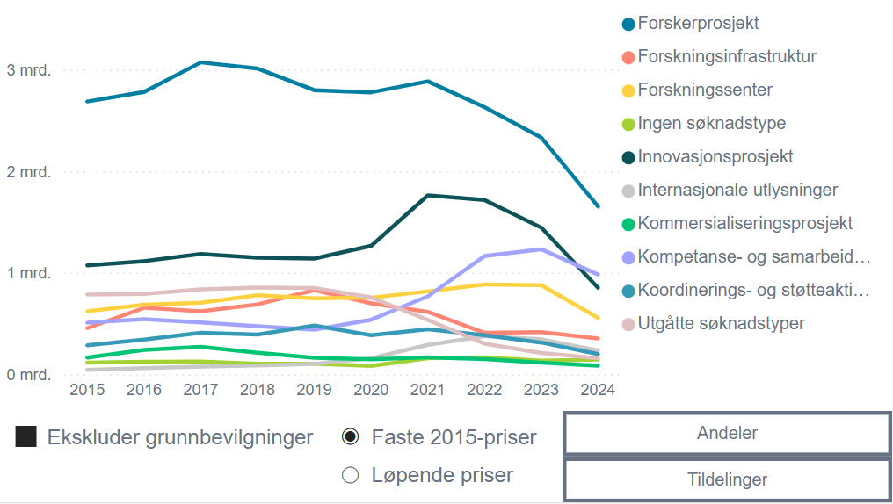
År | Søknadstype | Faste priser | Løpende priser
2015 | Forskerprosjekt | 2,686,643,654 | 2,686,643,654
2015 | Forskningsinfrastruktur | 455,760,413 | 455,760,413
2015 | Forskningssenter | 621,779,825 | 621,779,825
2015 | Grunnbevilgninger | 1,171,361,152 | 1,171,361,152
2015 | Ingen søknadstype | 117,385,057 | 117,385,057
2015 | Innovasjonsprosjekt | 1,074,058,285 | 1,074,058,285
2015 | Internasjonale utlysninger | 46,227,617 | 46,227,617
2015 | Kommersialiseringsprosjekt | 166,439,421 | 166,439,421
2015 | Kompetanse- og samarbeidsprosjekt | 510,621,974 | 510,621,974
2015 | Koordinerings- og støtteaktivitet | 286,788,780 | 286,788,780
2015 | Utgåtte søknadstyper | 787,259,440 | 787,259,440
2016 | Forskerprosjekt | 2,780,159,622 | 2,841,323,133
2016 | Forskningsinfrastruktur | 656,244,860 | 670,682,247
2016 | Forskningssenter | 687,848,881 | 702,981,556
2016 | Grunnbevilgninger | 1,164,272,858 | 1,189,886,861
2016 | Ingen søknadstype | 125,166,178 | 127,919,834
2016 | Innovasjonsprosjekt | 1,115,648,541 | 1,140,192,809
2016 | Internasjonale utlysninger | 62,362,679 | 63,734,658
2016 | Kommersialiseringsprosjekt | 242,320,530 | 247,651,582
2016 | Kompetanse- og samarbeidsprosjekt | 545,233,023 | 557,228,149
2016 | Koordinerings- og støtteaktivitet | 343,719,600 | 351,281,431
2016 | Utgåtte søknadstyper | 792,490,546 | 809,925,338
2017 | Forskerprosjekt | 3,071,097,966 | 3,197,012,983
2017 | Forskningsinfrastruktur | 621,850,248 | 647,346,108
2017 | Forskningssenter | 706,000,756 | 734,946,787
2017 | Grunnbevilgninger | 1,274,104,511 | 1,326,342,796
2017 | Ingen søknadstype | 127,052,168 | 132,261,307
2017 | Innovasjonsprosjekt | 1,186,311,434 | 1,234,950,203
2017 | Internasjonale utlysninger | 78,086,578 | 81,288,128
2017 | Kommersialiseringsprosjekt | 272,295,104 | 283,459,203
2017 | Kompetanse- og samarbeidsprosjekt | 511,112,627 | 532,068,245
2017 | Koordinerings- og støtteaktivitet | 410,745,726 | 427,586,300
...

F4.3e
Figur 4.3e Forskningsrådets tildelinger1,2 fordelt på langtidsplanens mål og prioriteringer3, som andel av Forskningsrådets totale tildelinger. 2015–2024.4
1 Et prosjekt kan inngå under flere av målene og prioriteringene, og samme tildeling kan slik bidra til flere kategorier. Det er derfor ikke mulig å summere beløpene over flere kategorier, fordi slike tildelinger da vil telles flere ganger.
2 Grunnbevilgninger er inkludert.
3 Merk at det ikke er en egen kategori for mål to, miljømessig, sosial og økonomisk bærekraft, da denne er fanget opp i de tematiske prioriteringene i Forskningsrådets statistikk.
4 Forskningsrådets overgang fra netto- til bruttobudsjettering i 2024 medfører at 2024-tall ikke er sammenlignbare med tidligere år. Se faktaboks «Viktig informasjon om 2024-tallene».
Kilde: Forskningsrådet

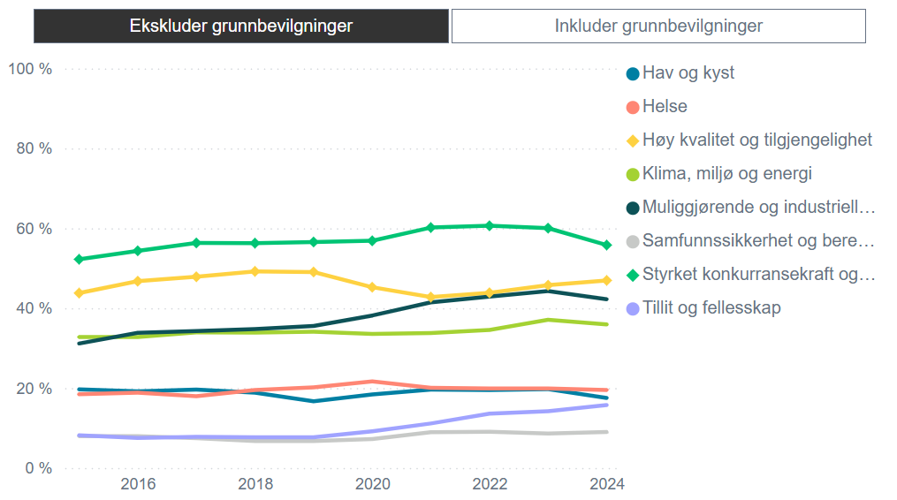
År | Langtidsplanens mål og prioriteringer | Andel av totale tildelinger | Grunnbevilgninger
2022 | Styrket konkurransekraft og innovasjonsevne | 61% | Ekskludert
2021 | Styrket konkurransekraft og innovasjonsevne | 60% | Ekskludert
2023 | Styrket konkurransekraft og innovasjonsevne | 60% | Ekskludert
2020 | Styrket konkurransekraft og innovasjonsevne | 57% | Ekskludert
2019 | Styrket konkurransekraft og innovasjonsevne | 57% | Ekskludert
2017 | Styrket konkurransekraft og innovasjonsevne | 56% | Ekskludert
2018 | Styrket konkurransekraft og innovasjonsevne | 56% | Ekskludert
2024 | Styrket konkurransekraft og innovasjonsevne | 56% | Ekskludert
2016 | Styrket konkurransekraft og innovasjonsevne | 54% | Ekskludert
2015 | Styrket konkurransekraft og innovasjonsevne | 52% | Ekskludert
2018 | Høy kvalitet og tilgjengelighet | 49% | Ekskludert
2019 | Høy kvalitet og tilgjengelighet | 49% | Ekskludert
2017 | Høy kvalitet og tilgjengelighet | 48% | Ekskludert
2024 | Høy kvalitet og tilgjengelighet | 47% | Ekskludert
2016 | Høy kvalitet og tilgjengelighet | 47% | Ekskludert
2023 | Høy kvalitet og tilgjengelighet | 46% | Ekskludert
2020 | Høy kvalitet og tilgjengelighet | 45% | Ekskludert
2023 | Muliggjørende og industrielle teknologier | 44% | Ekskludert
2022 | Høy kvalitet og tilgjengelighet | 44% | Ekskludert
2015 | Høy kvalitet og tilgjengelighet | 44% | Ekskludert
2022 | Muliggjørende og industrielle teknologier | 43% | Ekskludert
2021 | Høy kvalitet og tilgjengelighet | 43% | Ekskludert
2024 | Muliggjørende og industrielle teknologier | 42% | Ekskludert
2021 | Muliggjørende og industrielle teknologier | 41% | Ekskludert
2020 | Muliggjørende og industrielle teknologier | 38% | Ekskludert
2023 | Klima, miljø og energi | 37% | Ekskludert
2024 | Klima, miljø og energi | 36% | Ekskludert
...

F4.3f
Figur 4.3f Investeringer fra Forskningsrådet og EU fordelt på Forskningsrådets porteføljer1, ekskludert grunnbevilgninger. 2024.
1 Et prosjekt kan inngå under flere av porteføljene, og samme tildeling kan slik bidra til flere porteføljer. Det er derfor ikke mulig å slå sammen beløpene for flere porteføljer, fordi slike tildelinger da vil telles flere ganger.
Kilde: Forskningsrådet

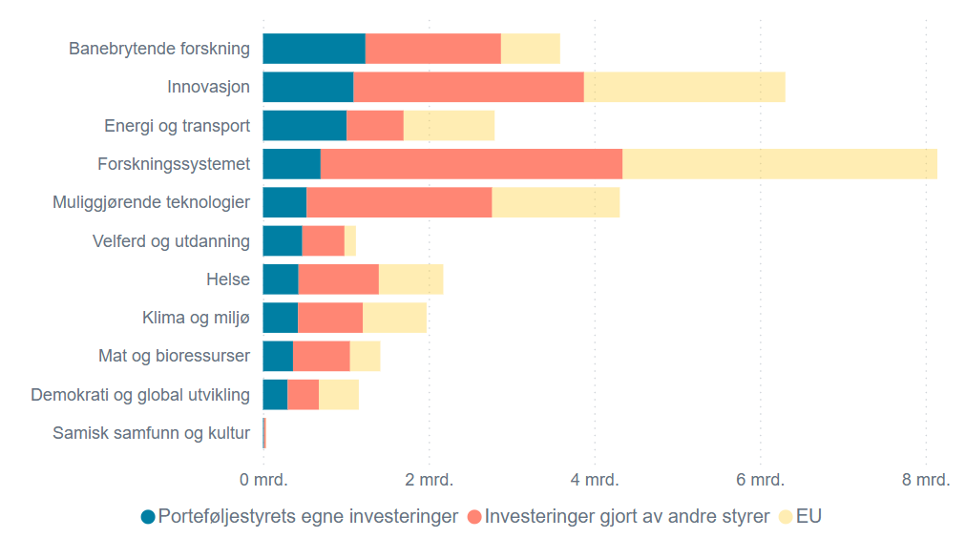
Portefølje | Porteføljestyrets egne investeringer | Investeringer gjort av andre styrer | EU
Innovasjon | kr 1,096,000,000 | kr 2,780,000,000 | kr 2,432,000,000
Muliggjørende teknologier | kr 528,000,000 | kr 2,238,000,000 | kr 1,543,000,000
Energi og transport | kr 1,011,300,000 | kr 686,400,000 | kr 1,099,700,000
Mat og bioressurser | kr 362,600,000 | kr 688,100,000 | kr 366,600,000
Klima og miljø | kr 423,000,000 | kr 782,500,000 | kr 770,000,000
Helse | kr 429,400,000 | kr 969,600,000 | kr 778,800,000
Velferd og utdanning | kr 475,300,000 | kr 508,200,000 | kr 138,800,000
Demokrati og global utvikling | kr 298,300,000 | kr 376,800,000 | kr 482,300,000
Samisk samfunn og kultur | kr 12,610,000 | kr 21,270,000 | kr 5,070,000
Banebrytende forskning | kr 1,237,500,000 | kr 1,636,300,000 | kr 714,500,000
Forskningssystemet | kr 696,000,000 | kr 3,646,000,000 | kr 3,801,000,000

F4.3g
Figur 4.3g Forskningsrådets tildelinger etter fylke (inkludert Svalbard). 2015–2024.1 Løpende og faste 2015-priser.2 Tildelinger i kroner og andeler i prosent.
1 Forskningsrådets overgang fra netto- til bruttobudsjettering i 2024 medfører at 2024-tall ikke er sammenlignbare med tidligere år. Se faktaboks «Viktig informasjon om 2024-tallene».
2 Prisindeksene for FoU for 2022, 2023 og 2024 er foreløpige.
Kilde: Forskningsrådet

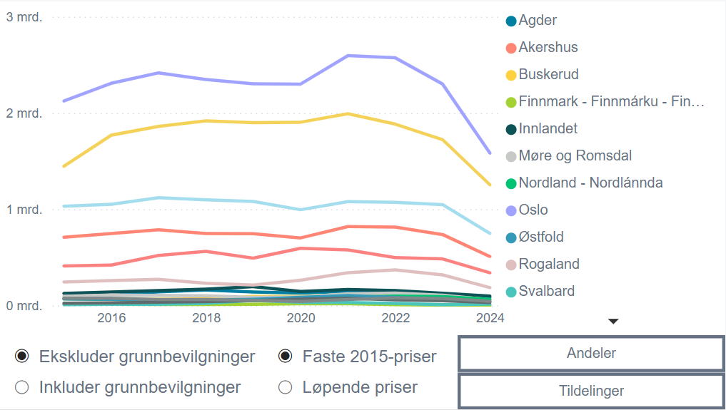
År | Fylke | Løpende priser | Faste priser | Grunnbevilgniger
2015 | Agder | 70,446,608 | 70,446,608 | Ekskludert
2015 | Akershus | 709,675,193 | 709,675,193 | Ekskludert
2015 | Buskerud | 68,296,605 | 68,296,605 | Ekskludert
2015 | Finnmark - Finnmárku - Finmarkku | 15,089,666 | 15,089,666 | Ekskludert
2015 | Innlandet | 125,648,263 | 125,648,263 | Ekskludert
2015 | Møre og Romsdal | 96,299,774 | 96,299,774 | Ekskludert
2015 | Nordland - Nordlánnda | 72,478,830 | 72,478,830 | Ekskludert
2015 | Oslo | 2,124,303,151 | 2,124,303,151 | Ekskludert
2015 | Rogaland | 244,481,452 | 244,481,452 | Ekskludert
2015 | Svalbard | 9,182,091 | 9,182,091 | Ekskludert
2015 | Telemark | 24,420,975 | 24,420,975 | Ekskludert
2015 | Troms - Romsa - Tromssa | 411,183,198 | 411,183,198 | Ekskludert
2015 | Trøndelag - Trööndelage | 1,446,642,736 | 1,446,642,736 | Ekskludert
2015 | Vestfold | 76,419,145 | 76,419,145 | Ekskludert
2015 | Vestland | 1,031,858,556 | 1,031,858,556 | Ekskludert
2015 | Østfold | 67,597,969 | 67,597,969 | Ekskludert
2016 | Agder | 108,653,319 | 106,314,402 | Ekskludert
2016 | Akershus | 764,147,274 | 747,697,919 | Ekskludert
2016 | Buskerud | 63,642,321 | 62,272,330 | Ekskludert
2016 | Finnmark - Finnmárku - Finmarkku | 13,724,673 | 13,429,230 | Ekskludert
2016 | Innlandet | 143,152,222 | 140,070,667 | Ekskludert
2016 | Møre og Romsdal | 111,759,635 | 109,353,850 | Ekskludert
2016 | Nordland - Nordlánnda | 65,986,342 | 64,565,892 | Ekskludert
2016 | Oslo | 2,359,543,074 | 2,308,750,562 | Ekskludert
2016 | Rogaland | 264,256,919 | 258,568,414 | Ekskludert
2016 | Svalbard | 13,404,571 | 13,116,018 | Ekskludert
2016 | Telemark | 28,982,402 | 28,358,514 | Ekskludert
2016 | Troms - Romsa - Tromssa | 429,973,179 | 420,717,397 | Ekskludert
2016 | Trøndelag - Trööndelage | 1,809,135,440 | 1,770,191,233 | Ekskludert
2016 | Vestfold | 77,685,571 | 76,013,279 | Ekskludert
2016 | Vestland | 1,074,062,611 | 1,050,941,889 | Ekskludert
2016 | Østfold | 66,039,580 | 64,617,984 | Ekskludert
...

F4.5a
...
 | EU | IN | NFR | RFF | Siva | SKF
2019 | 15.3 % | 50.5 % | 19.9 % | 22.0 % | 31.1 % | 33.0 %
2020 | 12.3 % | 49.4 % | 14.3 % | 44.5 % | 32.9 % | 30.9 %
2021 | 9.8 % | 49.3 % | 11.3 % | 24.2 % | 28.0 % | 31.6 %
2022 | 22.7 % | 46.6 % | 9.8 % | 25.8 % | 22.7 % | 26.1 %
2023 | 26.6 % | 45.1 % | 21.5 % | 23.8 % | 24.0 % | 30.4 %
2024 | 17.3 % | 39.8 % | 14.1 % | 25.7 % | 27.4 % | 33.6 %
2020 | 2021 | 2022 | 2023 | 2024
12.3 % | 9.8 % | 22.7 % | 26.6 % | 17.3 %
49.4 % | 49.3 % | 46.6 % | 45.1 % | 39.8 %
14.3 % | 11.3 % | 9.8 % | 21.5 % | 14.1 %
44.5 % | 24.2 % | 25.8 % | 23.8 % | 25.7 %
32.9 % | 28.0 % | 22.7 % | 24.0 % | 27.4 %
30.9 % | 31.6 % | 26.1 % | 30.4 % | 33.6 %

F4.5b
...
 | IN |  | NFR |  | SKF |  | Siva |  | EU |  | RFF
Antall ansatte | Antall foretak | Andel | Antall foretak | Andel | Antall foretak | Andel | Antall foretak | Andel | Antall foretak | Andel | Antall foretak | Andel
Ukjent | 292 | 20.7 % | 45 | 5.1 % | 234 | 6.6 % | 576 | 18.8 % | 16 | 3.9 % | 16 | 8.7 %
0-4 ansatte | 613 | 43.5 % | 247 | 27.8 % | 1034 | 29.1 % | 1221 | 39.9 % | 93 | 22.8 % | 50 | 27.3 %
5-9 ansatte | 185 | 13.1 % | 126 | 14.2 % | 539 | 15.2 % | 452 | 14.8 % | 56 | 13.7 % | 32 | 17.5 %
10-19 ansatte | 139 | 9.9 % | 120 | 13.5 % | 520 | 14.7 % | 403 | 13.2 % | 64 | 15.7 % | 29 | 15.8 %
20-49 ansatte | 115 | 8.2 % | 117 | 13.2 % | 598 | 16.8 % | 263 | 8.6 % | 57 | 14.0 % | 21 | 11.5 %
50-149 ansatte | 54 | 3.8 % | 95 | 10.7 % | 370 | 10.4 % | 136 | 4.4 % | 52 | 12.7 % | 21 | 11.5 %
150+ ansatte | 12 | 0.9 % | 139 | 15.6 % | 254 | 7.2 % | 9 | 0.3 % | 70 | 17.2 % | 14 | 7.7 %

F4.5c
...
 | IN |  | NFR |  | SKF |  | Siva |  | EU |  | RFF
Alder | Antall foretak | Andel | Antall foretak | Andel | Antall foretak | Andel | Antall foretak | Andel | Antall foretak | Andel | Antall foretak | Andel
0-2 år | 631 | 44.8 % | 74 | 8.3 % | 389 | 11.0 % | 763 | 24.9 % | 12 | 2.9 % | 21 | 11.5 %
3-5 år | 240 | 17.0 % | 153 | 17.2 % | 716 | 20.2 % | 645 | 21.1 % | 57 | 14.0 % | 39 | 21.3 %
6-9 år | 145 | 10.3 % | 191 | 21.5 % | 729 | 20.5 % | 528 | 17.3 % | 90 | 22.1 % | 42 | 23.0 %
10-14 år | 125 | 8.9 % | 119 | 13.4 % | 477 | 13.4 % | 316 | 10.3 % | 66 | 16.2 % | 14 | 7.7 %
15+ år | 269 | 19.1 % | 352 | 39.6 % | 1238 | 34.9 % | 808 | 26.4 % | 183 | 44.9 % | 67 | 36.6 %

F4.5d
...
 | IN |  | NFR |  | SKF |  | Siva |  | EU |  | RFF
Rogaland | 129 | 9.1 % | 89 | 10.0 % | 440 | 12.4 % | 281 | 9.2 % | 51 | 12.5 % | 6 | 3.3 %
Vestlandet | 147 | 10.4 % | 78 | 8.8 % | 368 | 10.4 % | 409 | 13.4 % | 53 | 13.0 % | 10 | 5.5 %
Møre og Romsdal | 79 | 5.6 % | 44 | 4.9 % | 172 | 4.8 % | 219 | 7.2 % | 11 | 2.7 % | 35 | 19.1 %
Trøndelag | 164 | 11.6 % | 103 | 11.6 % | 296 | 8.3 % | 444 | 14.5 % | 27 | 6.6 % | 34 | 18.6 %
Nordland | 74 | 5.2 % | 30 | 3.4 % | 91 | 2.6 % | 226 | 7.4 % | 22 | 5.4 % | 12 | 6.6 %
Troms | 71 | 5.0 % | 19 | 2.1 % | 47 | 1.3 % | 106 | 3.5 % | 7 | 1.7 % | 7 | 3.8 %
Finnmark | 60 | 4.3 % | 7 | 0.8 % | 16 | 0.5 % | 310 | 10.1 % | 4 | 1.0 % | 5 | 2.7 %
Ukjent | 0 | 0.0 % | 2 | 0.2 % | 4 | 0.1 % | 11 | 0.4 % | 3 | 0.7 % | 0 | 0.0 %

 | NFR | EU | SKF | IN | Siva | RFF
Oslo | 27.9 % | 26.0 % | 29.1 % | 14.3 % | 6.1 % | 4.9 %
Østfold | 2.9 % | 2.9 % | 3.0 % | 2.0 % | 1.4 % | 4.4 %
Akershus | 10.1 % | 8.3 % | 10.2 % | 6.6 % | 2.3 % | 4.4 %
Buskerud | 3.4 % | 3.9 % | 2.9 % | 3.1 % | 4.3 % | 3.8 %
Innlandet | 4.2 % | 4.4 % | 3.3 % | 8.5 % | 10.4 % | 8.7 %
Vestfold | 3.0 % | 3.2 % | 4.0 % | 3.9 % | 1.8 % | 6.0 %
Telemark | 2.5 % | 2.5 % | 2.0 % | 2.8 % | 2.8 % | 3.3 %
Agder | 4.2 % | 5.1 % | 5.0 % | 7.5 % | 5.2 % | 4.9 %
Rogaland | 10.0 % | 12.5 % | 12.4 % | 9.1 % | 9.2 % | 3.3 %
Vestlandet | 8.8 % | 13.0 % | 10.4 % | 10.4 % | 13.4 % | 5.5 %
Møre og Romsdal | 4.9 % | 2.7 % | 4.8 % | 5.6 % | 7.2 % | 19.1 %
Trøndelag | 11.6 % | 6.6 % | 8.3 % | 11.6 % | 14.5 % | 18.6 %
Nordland | 3.4 % | 5.4 % | 2.6 % | 5.2 % | 7.4 % | 6.6 %
Troms | 2.1 % | 1.7 % | 1.3 % | 5.0 % | 3.5 % | 3.8 %
Finnmark | 0.8 % | 1.0 % | 0.5 % | 4.3 % | 10.1 % | 2.7 %

F4.5e
...
 | IN |  | NFR |  | SKF |  | Siva |  | EU |  | RFF
Telekommunikasjon og IT | 336 | 23.8 % | 145 | 16.3 % | 1072 | 30.2 % | 423 | 13.8 % | 51 | 12.5 % | 18 | 9.8 %
Finansiering og forsikring | 3 | 0.2 % | 9 | 1.0 % | 40 | 1.1 % | 3 | 0.1 % | 4 | 1.0 % | 0 | 0.0 %
Faglig vitenskapelig tjenesteyting | 321 | 22.8 % | 316 | 35.5 % | 883 | 24.9 % | 580 | 19.0 % | 135 | 33.1 % | 53 | 29.0 %
Annen forretningsmessig tjenesteyting | 23 | 1.6 % | 6 | 0.7 % | 63 | 1.8 % | 56 | 1.8 % | 6 | 1.5 % | 1 | 0.5 %
Administrasjon, utdanning og medlemsorganisasjoner | 10 | 0.7 % | 10 | 1.1 % | 27 | 0.8 % | 49 | 1.6 % | 4 | 1.0 % | 4 | 2.2 %
Helse og omsorgstjenester | 15 | 1.1 % | 10 | 1.1 % | 41 | 1.2 % | 44 | 1.4 % | 4 | 1.0 % | 5 | 2.7 %
Annen personrettet tjenesteyting | 7 | 0.5 % | 3 | 0.3 % | 20 | 0.6 % | 58 | 1.9 % | 3 | 0.7 % | 0 | 0.0 %
Uopgitt | 14 | 1.0 % | 2 | 0.2 % | 14 | 0.4 % | 31 | 1.0 % | 2 | 0.5 % | 0 | 0.0 %
I alt | 1410 | 1 | 889 | 1 | 3549 | 1 | 3060 | 1 | 408 | 1 | 183 | 1

 | NFR | EU | SKF | IN | Siva | RFF
Jordbruk og landbruksbasert næringsmiddelindustri | 3.5 % | 2.7 % | 2.6 % | 10.8 % | 4.9 % | 6.0 %
Skog og treindustri | 0.7 % | 1.2 % | 0.8 % | 1.9 % | 1.9 % | 1.6 %
Fiskeri, havbruk og fiskeribasert næringsmiddelindustri | 4.7 % | 3.4 % | 3.4 % | 2.6 % | 3.6 % | 13.1 %
Petroleum, inkl, forsyning, boring og rørtransport | 0.9 % | 2.7 % | 0.5 % | 0.0 % | 0.1 % | 0.0 %
Petroleumsrettet leverandørindustri | 1.9 % | 1.2 % | 1.4 % | 0.2 % | 0.2 % | 1.1 %
Prosessindustri | 5.5 % | 6.9 % | 3.5 % | 2.3 % | 1.6 % | 4.4 %
Maskin og teknologiindustri | 7.9 % | 7.8 % | 6.5 % | 4.7 % | 3.0 % | 7.1 %
Biotek og helseindustri | 6.2 % | 2.7 % | 2.6 % | 1.3 % | 1.5 % | 3.3 %
Annen vareproduserende industri og bergverk | 1.9 % | 3.4 % | 3.7 % | 3.9 % | 4.8 % | 5.5 %
Energiproduksjon og distribusjon | 1.3 % | 3.4 % | 1.0 % | 1.4 % | 0.8 % | 0.5 %
Vann og avfallshåndtering | 1.1 % | 2.0 % | 0.8 % | 0.6 % | 0.8 % | 3.3 %
Bygg og anlegg | 1.6 % | 2.9 % | 2.7 % | 4.6 % | 11.6 % | 4.4 %
Detaljhandel, inkl. tilhørende engros | 2.0 % | 1.7 % | 4.2 % | 4.8 % | 6.7 % | 0.5 %
Transport og logistikk, ekskl. persontransport | 2.7 % | 4.7 % | 3.9 % | 2.1 % | 3.9 % | 2.2 %
Reiseliv | 0.2 % | 1.0 % | 0.5 % | 4.8 % | 7.9 % | 1.6 %
Kultur og underholdning | 1.5 % | 1.0 % | 0.9 % | 2.3 % | 6.1 % | 1.1 %
Telekommunikasjon og IT | 16.3 % | 12.5 % | 30.2 % | 23.8 % | 13.8 % | 9.8 %
Finansiering og forsikring | 1.0 % | 1.0 % | 1.1 % | 0.2 % | 0.1 % | 0.0 %
Faglig vitenskapelig tjenesteyting | 35.5 % | 33.1 % | 24.9 % | 22.8 % | 19.0 % | 29.0 %
Annen forretningsmessig tjenesteyting | 0.7 % | 1.5 % | 1.8 % | 1.6 % | 1.8 % | 0.5 %
Administrasjon, utdanning og medlemsorganisasjoner | 1.1 % | 1.0 % | 0.8 % | 0.7 % | 1.6 % | 2.2 %
Helse og omsorgstjenester | 1.1 % | 1.0 % | 1.2 % | 1.1 % | 1.4 % | 2.7 %
Annen personrettet tjenesteyting | 0.3 % | 0.7 % | 0.6 % | 0.5 % | 1.9 % | 0.0 %

F4.6a
Figur 4.6a Norske deltakelser i søknader til Horisont Europa etter sektor. 2021–april 2025.
Kilde: Norges forskningsråd basert på EU-kommisjonen, eCorda. April 2025.

Sektor | Antall deltagelser | Andel
UoH-sektor | 4,196 | 40%
Instituttsektor | 2,737 | 26%
Næringsliv | 2,493 | 24%
Helseforetak | 307 | 3%
Offentlig sektor | 394 | 4%
Forskningsrådet | 36 | 0%
Øvrige | 325 | 3%
Totalt | 10,488 | 100%
Ukjent | 2

F4.6b
Figur 4.6b Midler til Norge fra Horisont Europa fordelt på FoU-sektorene. I innstilte prosjekter. 2021–april 2025.
Kilde: Norges forskningsråd basert på EU-kommisjonen, eCorda. April 2025.

Sektor | EU-midler | Andel
UoH-sektor | 462.5 | 32%
Instituttsektor | 464.4 | 32%
Næringsliv | 262.3 | 18%
Helseforetak | 39.3 | 3%
Offentlig sektor | 27.2 | 2%
Forskningsrådet | 47.6 | 3%
Øvrige | 158.3 | 11%
Totalt | 1461.5 | 100%
Ukjent | 0.3

F4.6c
Figur 4.6c Midler til Norge (innstilte prosjekter) fra Horisont Europa normalisert mot FoU-årsverk per FoU-sektor. 2021–april 2025.
Kilde: Norges forskningsråd basert på Kommisjonens database, eCorda.
Kilde: FoU-årsverk: Statistisk sentralbyrå, 2022.

Sektor | Per FoU årsverk (euro) | Tildelt fra EU (euro) | FoU-årsverk
UoH | 25,664 | 462,496,835 | 18,021
Institutter | 44,821 | 464,387,230 | 10,361
Næringsliv | 10,415 | 262,343,519 | 25,190
Helseforetak |  | 39,250,239
Offentl. sektor |  | 27,159,621
Forskningsrådet |  | 47,594,908
Øvrige |  | 158,286,631
Ukjent |  | 273,827
Totalt |  | 1,461,792,810

F4.6d
Figur 4.6d Topp 20 norske organisasjoner med høyest retur i Horisont Europa. Millioner euro. I signerte prosjekter.
Kilde: Norges forskningsråd basert på EU-kommisjonen, eCorda. April 2025.

Organisasjon | Mill. euro
SINTEF Konsern | 202.6
CEPI | 140.0
NTNU | 135.7
UIO | 123.6
UIB | 54.2
UIT | 47.0
Forskningsrådet | 43.8
NORCE | 40.6
OUS | 26.4
IFE | 19.1
NMBU | 18.2
FHI | 16.0
NILU | 15.2
NIBIO | 15.0
NIVA | 13.5
UIS | 12.9
HI | 11.2
SIMULA | 9.5
NINA | 8.9
OSLOMET | 8.9

F4.6e
Figur 4.6e Norges topp 20 samarbeidsland i Horisont Europa. I innstilte prosjekter. 2021–april 2025.
Kilde: Norges forskningsråd basert på Kommisjonens database, eCorda.

Land | Antall felles innstilte prosjekter med Norge
Tyskland | 881
Spania | 789
Italia | 734
Frankrike | 672
Nederland | 642
Belgia | 640
Storbritannia | 593
Hellas | 437
Danmark | 400
Sverige | 382
Portugal | 374
Finland | 363
Sveits | 356
Østerrike | 325
Polen | 279
Irland | 277
Tsjekkia | 200
Romania | 157
Slovenia | 148
Estland | 141

F4.6f
...
LTP-område | Forskningsrådet | EU | Totalt | Forskningsrådets andel | EU-andel
Muliggjørende og industrielle teknologier | kr 4,013,600,000 | kr 1,413,797,283 | kr 5,427,397,283 | 74% | 26%
Høy kvalitet og tilgjengelighet | kr 4,125,200,000 | kr 1,002,964,579 | kr 5,128,164,579 | 80% | 20%
Klima, miljø og energi | kr 3,389,300,000 | kr 1,439,298,174 | kr 4,828,598,174 | 70% | 30%
Helse | kr 1,766,800,000 | kr 598,080,543 | kr 2,364,880,543 | 75% | 25%
Hav og kyst | kr 1,816,900,000 | kr 375,795,827 | kr 2,192,695,827 | 83% | 17%
Tillit og fellesskap | kr 1,340,400,000 | kr 166,255,152 | kr 1,506,655,152 | 89% | 11%
Samfunnssikkerhet og beredskap | kr 799,700,000 | kr 356,934,381 | kr 1,156,634,381 | 69% | 31%

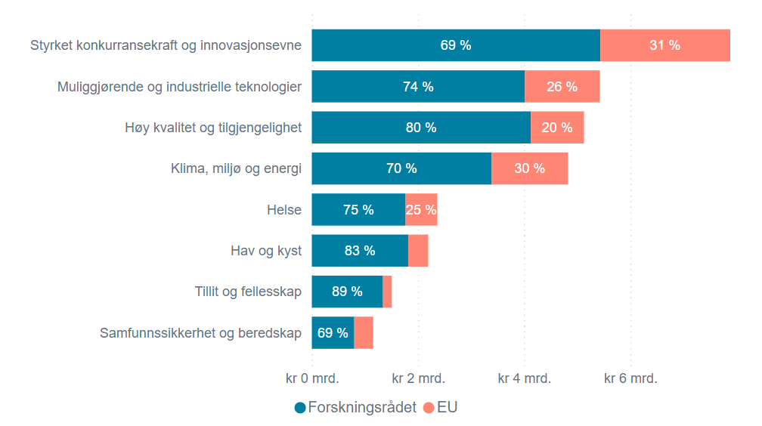

D3-F1
Figur 1 Prosentvis endring i landenes returandel fra Horisont 2020 til Horisont Europa.
Kilde: Norges forskningsråd basert på Kommisjonens database, eCorda.

Land | Endring i returandelen fra H2020 til HEU
Tsjekkia | 66%
Tyrkia | 65%
Luxembourg | 62%
Hellas | 59%
Belgia | 59%
Romania | 55%
Kypros | 51%
Slovenia | 48%
Estland | 45%
Polen | 45%
Portugal | 39%
Finland | 27%
Norge | 26%
Irland | 20%
Danmark | 12%
Spania | 12%
Østerrike | 10%
Nederland | 6%
Tyskland | 4%
Italia | 4%
Frankrike | 3%
Sverige | -3%
Israel | -15%
Ungarn | -15%
Storbritannia | -88%
Sveits | -94%

